关系图
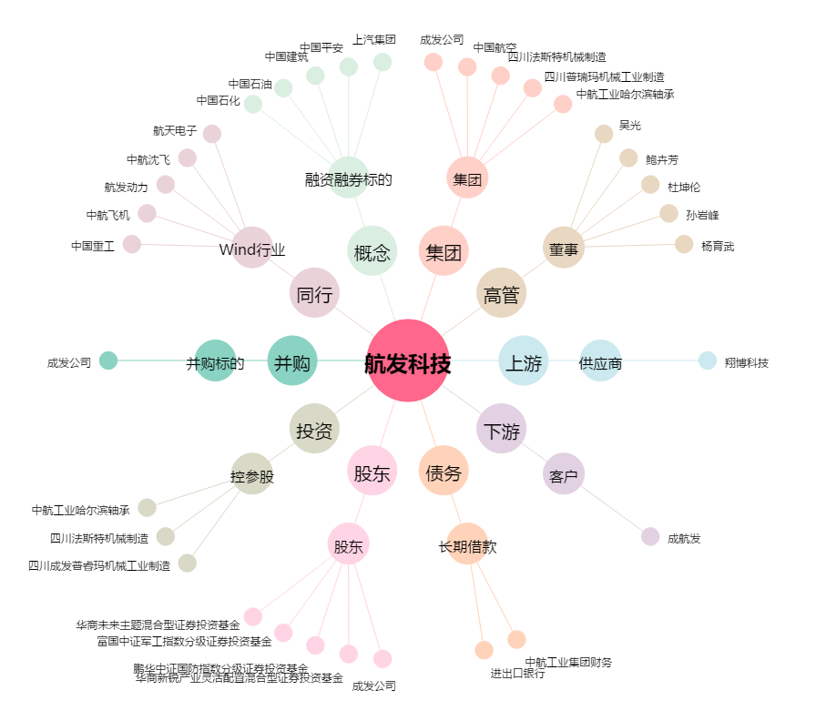
航发科技[600391.SH] - 关系概览图

